■ 표지
현 장 설 명 서

■ 공사명 : 0000 현장 (도급계약서 내 공사명 기입) |  | 현장 작성란 | 행높이(타이틀 간 간격) : 10

■ 공종명 : 목창호공사

- 목 차 - |  |  | 열너비 : 9
 |  |  | 행높이 : 28
 | Ⅰ. 공사개요 |  | 문자크기 : 타이틀 36, 이외 14
 |  |  | 글꼴 : 굴림

 | Ⅱ. 입찰 및 하도급 일반조건
 | 1. 입찰 일반사항
 | 2. 하도급 일반조건
 | 3. 견적시 유의사항

 | Ⅲ. 공종별 공사범위 및 견적조건
 | 1. 공사 범위
 | 2. 견적 조건

 | Ⅳ. 관련양식
 | 1. 현장설명 참가 확인서
 | 2. 윤리경영 실천 서약서
 | 3. 입찰시간 연장 동의서

▪ 최종 개정일자 : 2025년 11월 (Rev 3)

Ⅲ (목창호공사)공종별 공사범위 및 견적조건

Ⅲ. 공종별 공사범위 및 견적조건
 | 1. 공사 범위
 |  | 1) 지급자재: 부위별 도어록, 부위별 정첩, 부위별 도어스토퍼, 도어 보호대
 |  | 1) 지입자재: 지급자재를 제외한 모든 주/부자재 일체
 |  | (1) 모델하우스 적용제품기준 사전에 "갑"과 확인
 |  | (2) 재료분리대(하부씰)설치를 위한 모든 주/부자재 일체 시멘트벽돌, 시멘트, 모래 등
 |  | 2) 도서(실시, 특화) 및 시방, 내역에 명기된 부위 일체
 |  | 3) 각종 자재 하차, 소운반 및 관리(하차 장비비 포함)
 |  | 4) 잉여자재 뒷정리 및 귀책사유 폐기물 반출(해당시 폐기물처리 신고 및 비용 포함)
 |  | 5) 보양 및 해체("갑"의 보양기준 준수, 시공 전 "갑"에 확인 요청)
 |  | 6) 손끼임방지장치 설치
 |  | 7) 하드웨어 일체 설치(도어록, 정첩, 도어스토퍼(도어보호대 포함) 등)
 |  | 8) 샘플세대(세대수 "갑"담당자 확인) 시공
 | 2. 견적조건 및 유의사항
 |  | 1) 일반공통사항
 |  | (1) 자재 및 인원의 수급 현황을 사전 확인하여 당 현장 공정에 차질이 없도록 하여야 한다.
 |  | (2) 용전, 용수 이외 공사에 필요한 모든 자재 및 공구, 장비비, 인건비를 포함하여야 한다.
 |  | (3) 사업승인조건으로 관내지역 건설업체 우선선정, 관내지역 자재 및 인력 우선 사용조건이
 |  | (3) 있는 바, "을"은 상기 사항을 고려하여 관내 장비, 자재, 인력을 채용할 것을 권장한다.
 |  | (4) 현장식당 식대 등 체불금액은 매월 정산할 것을 권장하며, 2개월이상 체납시 경고문을
 |  | (4) 발급하여 누적시 추후 입찰참여제한 등의 조치를 취한다.
 |  | (5) 현장책임자는 현장사무실과 상시 연락 가능한 무전기 1대를 기본 비치하여야 한다.
 |  | (6) 공사착수 10일 전까지 착공계, 현장대리인계, 인원 및 자재투입계획서, 자재투입계획서
 |  | (6) 등을 포함한 종합시공계획서를 "갑"에게 제출하여 승인을 득하여야 한다.
 |  | (7) 자재 관련 사항
 |  | - 모든 사용자재는 KS제품 사용 원칙으로 한다.
 |  | - 국가공인기관에서 작성한 시험성적서, 자재공급원 승인요청서 제출·승인 받아야 한다.
 |  | - "갑"이 정하는 기준의 관리시험 계획에 의거 외부시험 의뢰가 필요한 자재에 대하여는
 |  | - 임의 선정하여 의뢰시험을 실시하고 관련 비용은 "갑"이 부담한다.
 |  | - 승인받은 자재의 현장 반입시 자재검측요청서를 작성하여 "갑"에게 제출하여야 한다.
 |  | - 시공 전, 완료 후 친환경인증 및 건강친화형주택건설기준과 관련하여 인증서,
 |  | - 시험성적서, 납품확인서, 거래명세표 및 세금계산서 사본을 즉시 제출하여야 한다.
 |  | - 모든 자재는 각 규격별 샘플을 사전에 제출하여 승인을 득하고, 현장 반입시 "갑"의
 |  | - 검수를 거쳐 품목별로 지정된 장소에 보관하여야 한다.
 |  | - 목창호용 목재(LVB), 목창호용 목재(MDF, 중밀도섬유판) 등 친환경시험의뢰(대형챔버)
 |  | - 에 대해 접수부터 성적서 수령까지의 모든업무를 포함하며, 관련비용은 “갑”이
 |  | - 부담한다.
 |  | - 자재의 하차, 소운반 및 관리 미흡에 따른 손망실 책임은 "을"에서 부담하여야 한다.
 |  | - 남은 자재에 대해서는 반드시 다음층으로 운반하여 처리할 수 있도록 하고, 야적했던
 |  | - 부위는 청소를 깨끗이 실시하여 후속공정에 지장을 주지않도록 한다.
 |  | - 자재 운반 및 보관시 이동통로를 확보하여 통행에 지장이 없도록 하여야 한다.
 |  | - 자재 운반시 소음 및 비산 먼지가 발생되지 않도록 관리하여야 한다.
 |  | (8) 설계도서 및 작업지시에 반하여 임의로 시공한 부분에 대해서는 작업지시서에 의거
 |  | (8) 즉시 재시공하여야 하며, 정산시 반영되지 않는다.
 |  | (9) 작업 종료 30분 전에는 현장정리정돈을 철저히 하여야 한다.
 |  | (10) 작업 부산물폐기물은 "을"이 책임지고 처리하고 발생된 비용은 "갑"이 부담한다.
 |  | (10) 공종 간 작업중 불분명하게 발생되는 폐기물도 비용 분담하여 처리하여야 한다.
 |  | - 작업중 발생되는 폐기물은 즉시 처리 및 청소
 |  | - 포장지, 목재류, 타카류 등 지입자재 사용 후 발생한 부산물 포함
 |  | (11) 청소 및 보양에 필요한 모든 잡자재는 "을"이 부담하여야 한다.
 |  | - 마대, 빗자루, 쓰레받이, 삽, 천막(동절기보양천막포함), 비닐, 보온덮개, 부직포 등
 |  | (12) 내역서, 계약서, 특기시방에 명기된 작업일체를 포함하며, 내역 및 특약사항과
 |  | (12) 상이하게 시공한 경우, "을"이 책임 지고 재시공하여야 한다.
 |  | (13) 철저한 안전관리로 사고 발생 사전에 방지하여야 한다.
 |  | (14) 타사 및 타건설사 부도 및 이상징후 발생시 즉시 통보하여야 한다.
 |  | (15) "을"의 대표이사는 3개월마다 월간공정회의를 필히 참석하여 현황 및 문제점을 공유한다.
 |  | (16) 매월 근로자 노임수령 확인서 제출하고, 확인 후 기성작업 진행을 할 수 있도록 한다.
 |  | (17) "을"은 공사완료 후 최종 기성청구 전 실시공 수량을 기준으로 정산함을 원칙으로하며,
 |  | (18) 세부 정산 기준은 "갑"의 기준에 따른다. 이에 대하여 "을"은 이의가 있는 경우
 |  | (18) 수량산출서 등 "갑"이 요청하는 자료를 제출하여 "갑"의 검토를 받도록 한다.
 |  | (18) 비교 제품이 없을 경우에는 계약년도 "갑"의 타 현장 단가를 적용하여야 한다.
 |  | (18) 현장 내 사용되는 각종 기기 및 전선은 "갑"의 승인을 득한 기기 및 전선을 사용하며
 |  | (18) 보안경, 석면포, 보호커버, 소화기 등을 비치하여 작업시 사용하여야 한다.
 |  | (19) 자재비를 구분하지 않는 내역은 자재비를 포함 한다. 모든 품목은 순수 시공물량으로
 |  | (19) 자재물량을 산정하였으므로, 자재비는 할증포함하여 견적시 반영하여야 한다.
 |  | (20) 현장 자재 야적공간이 협소하여, 자재 반입 전 필히 "갑"과 협의하여 자재 야적공간
 |  | (22) 확보 후 자재 반입하여야 하며, 자재 반입 후 현장 여건에 따라 현장 내 소운반을
 |  | (22) 실시하여야 한다.
 |  | (21) 세대에 자재 소운반시 아래 유의사항을 준수하여야 한다.
 |  | - "갑"이 지정한 위치에 적재
 |  | - 통행에 지장이 없도록 정리정돈 철저히 (이동통로 확보)
 |  | (22) 모든 장비 투입시 작업계획서, 장비임대차 계약서(고소작업대 포함), 차량등록증,
 |  | (21) 보험영수증, 기사면허증 사본을 제출하고 "갑"의 승인을 득하여야 한다.
 |  | - 타이어식: 대인,대물,자손,자차 비타이어식: 영업배상 책임 보험증권
 |  | (23) 장비 사용시 별도의 신호수를 지정하여 작업하여야 하며, 장비기사는 동일 작업수행
 |  | (22) 능력을 3년 이상의 자격을 갖춘 기사를 지정 후 "갑"의 승인을 득하여야 한다.
 |  | (24) 현장과 인접한 주거지, 학교단지 등 민원발생예상지를 대상으로 교통, 소음, 분진
 |  | (26) 민원방지 공사계획 수립 및 이행을 포함하여 견적하여야 한다.
 |  | (25) 건설용리프트는 코어별 설치되어 운행됨을 감안하여 견적하여야 하며, 자세한 설치부는
 |  | (30) "갑"과 사전에 확인하여야 한다.
 |  | 2) 공사일반사항
 |  | (1) 목재의 품질은 KS F 3109 품질기준에 합격한 것으로 하여야 한다.
 |  | - 모든 자재는 친환경 자재로 견적하여야 한다.
 |  | (2) 자재 검수 후 불량자재(변색, 홈, 옹이, 함수율, 뒤틀림 외)는 즉시 반출하여야 한다.
 |  | (3) 공장 조립 후 납품을 원칙으로 하며, 부득이 현장 조립 시 턱 맞춤으로 공장과 동일한
 |  | (3) 수준으로 조립하여야 한다.
 |  | (4) 동일선상에서 설치되는 목문은 하부 먹을 기준으로 실을 띄워서 시공하여야 하며, 옹벽
 |  | (4)수직 불량 발견 시 "갑"과 협의 후 시공하여야 한다.
 |  | (5) 문틀의 방부재는 "갑"과 협의 후 시행하여야 하며, 시공 상태를 확인할 수 있는 근거자료
 |  | (5) 를 "갑"에게 제출하여야 하고, 이를 포함 견적하여야 한다.
 |  | (6) 경로당, 보육시설, 주민공동시설 등 부대복리시설에 사용되는 제품은 방염처리 된 제품을
 |  | (6) 사용하며, 도장 또는 래핑 되는 부위는 마감 전 목재면에 방염처리 후 방염필증 및 관련
 |  | (6) 사진대지 등을 "갑"에게 제출하여야 한다. 이에 발생되는 비용을 포함 견적하여야 한다.
 |  | (7) 세대 내부에 시공한 모든 완성된 제품에 대해서는 필히 견고한 제품을 사용하여 보양
 |  | (7) 하여야 하며, 본틀(스토퍼) 설치 후 안,밖으로 이중 보양하여야 한다.
 |  | (8) 보양지 고정은 타카핀 고정은 불가 하고, 끈끈이가 남지 않는 테이프로 고정 하며, 이를
 |  | (8) 포함 견적하여야 한다.
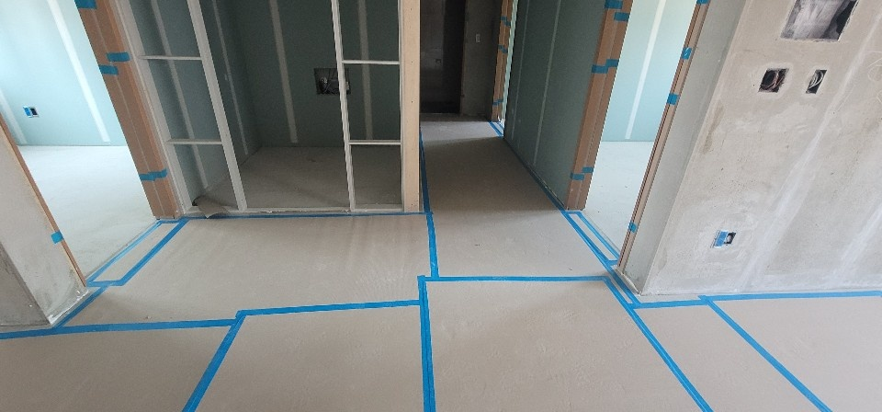

 |  | (9) 먼지다듬이(혹파리) 하자 예방 관련 각종 내장재의 반입 및 적재시 흑파리, 곰팡이 등이
 |  | (8) 발생하지 않도록 관리하여야 하며, 다듬이 하자 발생시 방지제 도포, 각종 잔재물 신속
 |  | (8) 하게 실시하여야 한고, 이를 포함 견적하여야 한다.
 |  | (10) 다듬이 방지제 사용 시 "갑"과 사전에 협의 후 시행하여야 하며, 시공상태를 확인할 수
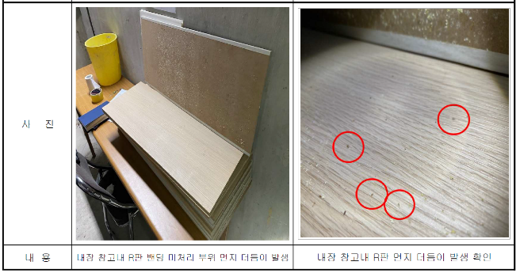
 |  | (10) 있는 자료를 "갑"에게 제출하여야 한다.
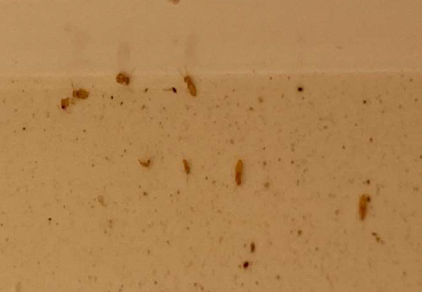

 |  | (11) 문틀 몰딩 시공 시 타카핀은 "갑"의 승인을 득한 후 시공하여야 하며, 홈 부분은 메꿔서
 |  | (11) 원상태와 동일하게 하여야 하며, 계약 내 목문짝 공사분에 포함하여 견적하여야 한다.
 |  | - 본틀 타카핀 집중구간은 시트를 재시공하여 추후 민원이 발생하지 않도록 조치 한다.
 |  | (12) 목문 상부, 측면이 건식벽체인 경우 문틀에서 몰딩까지의 간격이 불일치할 수 있으므로
 |  | (10) 전세대 실측 및 검토 후 시공하여야 한다.
 |  | (13) 이질 창호와 이중 접합시는 창호 내부 안목치수와 규격을 통일을 하여야 하며, 창호
 |  | (11) 접합을 위해 내부 문틀보다 선행 조립하여야 한다.
 |  | (14) 자재 운반, 시공 간 타공종 마감재 손상이 발생한 경우 "갑"에게 즉시 보고하여 조치 될
 |  | (12) 수 있도록 하여야 한다.
 |  | (15) 문틀 및 문짝의 시트 래핑 재질은 "갑"의 검토 승인 후 공사를 시행하여야 한다.
 |  | (11) 또한, 시트는 정품을 사용하며, 자재납품업체의 납품확인서를 "갑"에게 제출하여야 한다.
 |  | (16) 문틀 상부의 전후면 판넬(또는 람마) 및 판넬과 판넬사이, 판넬과 문선사이 바탕 시트지
 |  | (14) 시공을 포함하여 견적하여야 한다.
 |  | (17) 본틀 및 문선은 직선구간에 이음이 발생하지 않도록 일체로 시공하여야 한다.
 |  | (18) 건설용리프트 세대 및 문선시공이 늦을 경우 걸레받이를 설치할 수 있도록
 |  | (20) 임시문선을 설치하고 문선시공시 후시공하여 발생되는 틈은 문틀에서 처리한다.
 |  | (19) 문틀 및 문짝 시공 후 원인이 불분명한 하자(찍힘 및 긁힘 등)에 대해서는 "을"이
 |  | (21) 조치하여야 하며, 일정부분 감안하여 포함 견적하여야 한다.
 |  | (20) 목문틀의 건식벽 고정에 따른 구조 보강방법은 "갑"과 사전에 협의하여야 하며, 목문틀
 |  | (18) 내역에 포함 견적하여야 한다.
 |  | (21) 가틀 하부 보강대는 별도로 시공하여야 한다.
 |  | (22) 일부 문틀 외부 문선 좌, 우 규격 상이 여부를 "갑"과 사전에 확인하고, 이를 반영하여
 |  | (20) 견적하여야 한다.
 |  | (23) 대형 아트월 타입 또는 엔지니어드 스톤이 접하는 부위는 문선홈파기를 포함하여야
 |  | (21) 하며, 문선두께는 홈파기에 맞추어 제작하고, 이를 포함 견적하여야 한다. 세부 치수는
 |  | (21) "갑"과 인테리어도서를 확인하여야 한다.
 |  | (24) 거실바닥타일 선택 옵션세대의 가틀 하부씰은 마감두께 단차형성을 할 수 있도록
 |  | (23) 있도록 마감두께 차이만큼 단차가 있게 제작을 포함 견적하여야 한다.
 |  | (25) 욕실하부씰은 고정 후 바닥방수가 끝나면 제거하고, 제거시 방수층이 깨지지 않도록
 |  | (29) 유의하여야 하며, 욕실 내측 마블과 캡 조인구간은 틈새없이 시공하여야 한다.
 |  | (26) 특화설계에 따라 일부층이 기준층과 층고가 상이할 수 있으므로, 사전에 "갑"과 반드시
 |  | (30) 확인 후 견적하여야 한다.
 |  | (27) 하드웨어 설치(도어록, 정첩, 도어스토퍼(도어보호대 포함), 개스킷 등)에 소요되는
 |  | (31) 비용을 포함 견적하여야 한다.
 |  | - 하드웨어 자재는 현장 반입 후 "을"에서 인수인계를 받아 재고관리를 하여야 한다.
 |  | (28) 부속동에 시공되는 슬라이딩 도어는 슬라이딩 도어 시공에 포함되는 모든 부자재
 |  | (32) (상,하 레일, 인테리어도서상의 지정손잡이 등) 및 마감에 필요한 시공, 자재 일체를
 |  | (32) 포함 견적하여야 한다.
 |  | (29) 슬라이딩 도어의 화장실 부분 설치시 습기에 의한 뒤틀림 등의 하자가 발생하지 않도록
 |  | (27) 하여야 한다.
 |  | - 조적벽체 등에 이격되어 시공되는 슬라이딩 도어 시공시 이격부분의 가틀(벽체)
 |  | - 공사를 포함하여 견적하여야 한다.
 |  | (30) 목창호 문선, 람마는 옵션별로 다르므로, 반드시 "갑"과 함께 인테리어도면을 확인 후
 |  | (33) 견적하여야 하며, 임의시공에 따른 미시공은 "을"이 책임지고 재시공하여야 한다.
 |  | (31) 욕실 문선 등 실측이 필요한 부위는 현장 실측을 진행하여야 한다.
 |  | (32) 운반, 보관 및 취급
 |  | - 반입에 앞서 창호부재가 오염, 훼손되지 않도록 보양해야 하며, 공장 마감된 문짝은
 |  | - 골판지 등으로 포장하여 반입하여야 한다.
 |  | - 창호자재는 외부의 충격과 외기로부터 손상을 입지 않는 장소에 뒤틀림, 휨이 생기지
 |  | - 않도록 저장하여야 한다.
 |  | (33) 가틀 수분 흡수 방지처리(발수제)
 |  | - 윗틀 및 선틀부위 방부재 2회 시공
 |  | - 밑틀 사면을 발수제 1회 시공
 |  | - 방부제: KSM 1701 크레오소트유 중 유성목제 방부제 1호 사용
 |  | (34) Dry Wall 부위 보강 (고정방법은 별도 "갑"의 승인을 득하여야 함)
 |  | - 골조면과 맞닿는 가틀은 이격 되는 부분에 보강틀을 추가 시공하여 본틀 시공이 가능한
 |  | - 구조로 시공하여야 한다.
 |  | (35) 부대시설 출입문에 설치하는 유리는 「주택건설기준 등에 관한 규정」제16조의 2(출입문)
 |  | (34) 에 따른 안전유리를 적용한다.
 |  | (36) 안전유리는 시험방법 KS L 2004(접합유리 쇼트백 충격특성 시험)에 합격한 제품만 사용하며
 |  | (34) KS L 2002(강화유리) 시험으로 합격한 제품 사용은 불가로 한다.
 |  | (34)※ KS L 2004 접합유리 쇼트백 충격특성 적합 성적서 제출 必
 |  | (37) 모든 강화유리 및 안전유리는 마크를 부착하여야 한다.
 |  | 3) 목문틀공사
 |  | (1) 문틀재는 현장 반입 후 운반, 보관 등을 "을"에서 실시해야 하며, 보양 재질 및 방법은 "갑"
 |  | (1) 과 협의하여 결정하여야 하고, 이를 포함 견적하여야 한다.
 |  | (2) 목문틀공사에 사용되는 고정용 철물은 STRONG ANCHOR로 하고, 규격별 시공 개소는
 |  | (2) 샘플을 제시하여 "갑"의 승인 후 시공하여야 하고, 이를 포함 견적하여야 한다.
 |  | - 선틀 높이가 1.5m미만 인 경우 양측 각 2개소 설치(선틀 폭에 따른 설치 기준 제시)
 |  | - 선틀 높이가 1.5m이상 인 경우 양측 각 3개소 설치(하부 별도 보강, 뒤틀림 방지)
 |  | - 선틀 폭이 THK 250이상 양면2줄 3개소, 상부 2줄 2개소 시공
 |  | - 외부 단열재 시공구간은 결로 방지용 앙카 자재 사용
 |  | (3) 가틀의 허용오차는 수직 수평 오차가 각기 ±2mm이내가 되도록 하여야 한다.
 |  | (4) 본 문틀 설치 후, 바닥에서 1.5m까지 문틀 부위 PVC 캡(1.0T) 비닐랩 테이핑 하여야 한다.
 |  | (5) 선틀시공 후 마감 진행 전 수직과 수평 점검 및 보수를 반드시 시행하여야 하며, 결과를
 |  | (6) "갑"에게 제출 후 승인을 득하여야 한다.
 |  | (6) 증기 건조목을 사용하여야 하고, 함수율은 12% 이하가 되어야 한다.
 |  | (7) 앵커 관입 깊이는 최소 40mm(직경 5mm) 이상을 확보하여야 한다.
 |  | (8) 매입 앵커 시공은 필히 공장 홈 가공 후 현장 반입한다.
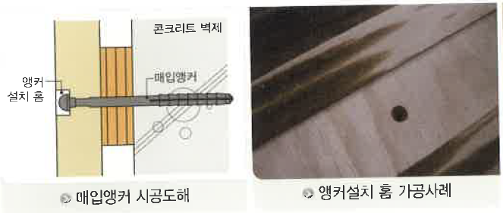

 |  | (9) 자재 운반 및 야적 시 각 세대 내부 운반을 원칙으로 하며, 건설용리프트 세대 내 야적은
 |  | (9) 금하여야 한다.
 |  | (10) 자재운반 후 3일 이상 경과 시, 오염 및 손상을 방지하고자 별도 보양 조치하여야 한다.
 |  | (11) 가틀 시공 후, 미장 사춤(몰탈,우레아 폼)후 각각 가틀 수직, 수평을 체크 할 수 있는
 |  | (12) 전담 인원을 별도 투입하여 체크하여야 한다.
 |  | (12) 목문 문선대 및 상부 시트판 고정을 위한 뒷판 시공은 "을"에서 시행하여야 하며, 작업에
 |  | (15) 필요한 모든 부속을 포함 견적하여야 한다.
 |  | (13) 콘크리트옹벽과 접하는 모든 문틀과 골조와 틈이 7mm이하의 모든 문틀은 우레아폼
 |  | (17) 밀실하게 진행하여야 한다.
 |  | (14) 조적벽의 경우 각 6개의 고정철물과 상부의 처짐 방지를 위해 60cm당 1개소의 비율로
 |  | (19) 고정하여야 한다.
 |  | (15) 가틀 고정 시 소음이 발생하지 않도록 공장에서 선 타공 후 반입하여야 하며, 드릴은
 |  | (20) 소음이 적게 발생하는 장비를 구입하여 사용하여야 한다.
 |  | (16) 경량벽틀 부위는 골조에 고정브라켓 철물을 시공하여 문틀을 고정하여야 한고, 이를
 |  | (17) 포함 견적하여야 한다.
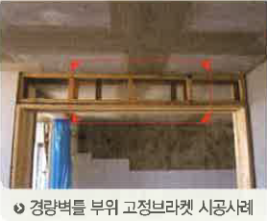

 |  | (17) 조적부위 문틀고정은 앵커시공 및 플레이트 철재로 시공하여야 하고, 이를 포함 견적
 |  | (18) 하여야 한다.
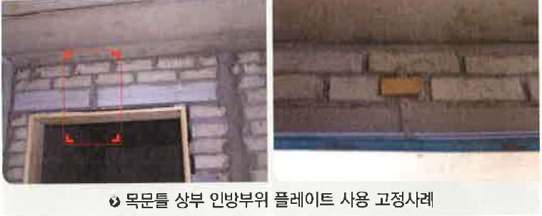

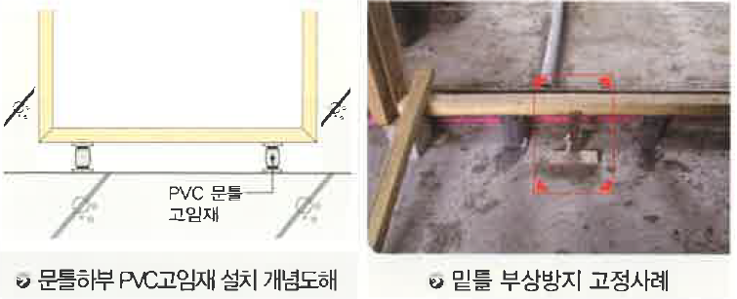
 |  | (18) 문틀하부고임은 PVC 고임재(기성품)를 사용하며, 밑틀 하부 부상방지 연결철물을 사용
 |  | (23) 하여야 하고, 이를 포함 견적하여야 한다.

 |  | (19) 욕실 ABS 문짝도 침실 문짝과 동일한 디자인으로 몰드 제작 후 현장 납품하여야 한다.
 |  | (20) 문짝 내부 심재 배치는 LH(한국토지주택공사) 시방기준을 따른다.
 |  | (21) 하부 품질기준에 만족한 제품을 사용하여야 한다.
 |  | 내틀(LVB,LVL) |  |  |  | 스토퍼
 |  | 시험항목 |  | 품질기준 |  | 시험항목 |  | 품질기준
 |  | 판면, 겉모양 |  | 목재 단판 적층재의 1급 |  | 종류 |  | 중밀도 섬유판,35형
 |  | 함수율 |  | 12% 이하 |  | 밀도 |  | 0.35(g/㎠) 이상
 |  |  |  |  |  |  |  | 0.85(g/㎠) 미만
 |  | 휨강도 |  | MOE=7.140 N/㎟ |  | 함수율 |  | 5%이상 13%이하
 |  |  |  | MOR=35.7 N/㎟ |  | 휨강도 |  | 35 N/㎟ 이상
 |  | 나사못 유지력 |  | 735N |  | 박리강도 |  | 0.6 N/㎟ 이상
 |  | 두께 | 여닫이문틀 | 24mm(±0.3mm) |  | 포폼알데하이드 방산량 |  | E1형, 1.5(mg/L)이하
 |  |  | 미서기문틀 | 30mm(±0.3mm) |  | 접착력 |  | 0.69 N/㎟ 이상
 |  | - |  | - |  | 팽창율 |  | 1이하
 |  | (22) 문틀마감 보양은 주기적으로 관리하여 파손이 발생하지 않도록 하여야 하며, 보양재의
 |  | (27) 탈락 및 훼손시 재보양 비용을 감안하여 견적하여야 한다.
 |  | (23) 기 시공된 가틀에 곰팡이, 벌레 등 발생시 제거제로 처리하고 본틀을 시공하여야 한다.
 |  | (24) 화장실과 경량벽체 문틀 가틀설치 시점이 상이하여, 공정진행 상 분리하여 투입될 수
 |  | (29) 있음을 감안하여 견적하여야 하고, 사전에 "갑"과 주요일정을 확인하여야 한다.
 |  | (25) 주방발코니 문틀 가스켓 설치를 포함 견적하여야 하고, 세부 색상, 형태 등은 "갑"과
 |  | (26) 확인하여야 한다.
 |  | (26) 벽체와 외부문선이 접하는 부위 중, 10mm이상 틈새가 벌어질 경우 문선 좌, 우 규격을
 |  | (32) 시공할 수 있음을 인지하고 내역에 포함 견적하여야 한다.
 |  | (27) 가틀폭이 250mm초과 시 칼블럭 앙카를 2열로 시공하여야 한다.
 |  | 4) 목문짝공사
 |  | (1) 도어 심재 규격 및 재질에 대한 상세도는 사전에 "갑"에게 제출하여야 한다.
 |  | (2) 모든 세대 욕실, 주방발코니, 부대시설 화장실 도어는 ABS 도어로 하여야 한다.
 |  | (3) 문짝 마구리 EDGE는 4면 전체에 랩핑 마감하여야 하고, 래핑 재질은 "갑"에게 제출 후
 |  | (4) 승인을 득하여야 한다.
 |  | (4) 목재의 건조함수율은 15% 이하로 하고, 합판은 완전 내수 합판이어야 하며, 두께는
 |  | (7) 3.0m/m 이상의 제품을 사용하여야 한다.
 |  | (5) 문짝은 골판지 등으로 포장하여 반입하여야 한다.
 |  | (6) 운반 시 파손, 수직 및 수평 불량, 미보양, 시공 미숙에 따른 파손, 현장 소운반 간 파손,
 |  | (6) 적재 후 변형, 접합 부분 불량, 마감 도장 불량인 제품은 즉시 현장에서 반출하고 즉시
 |  | (6) 신재로 대체 되어야 한다.
 |  | (7) 도어 EDGE(WC문짝)는 공장에서 부착하여 반입하여야 하고, 기타 이외 사항은 "갑"의
 |  | (7) 승인을 득하여야 한다.
 |  | (8) [해당현장] 안방, 침실 문짝의 도어스토퍼는 자석식 도어스토퍼 적용으로 자재는 지급
 |  | (7) 되고, 시공비(전문 설치팀 별도 투입)를 포함 견적하여야 한다.
 |  | (9) 자석식 도어스토퍼 설치 시 높이 시공 오차로 인한 문짝개폐 불량(헐거움, 뻑뻑함)이
 |  | (9) 발생할 경우 즉시 재시공하여야 한다.
 |  | (10) 도어스토퍼의 흔들림방지를 위해 에폭시로 고정(자재+시공)을 포함 견적하여야 한다.
 |  | (11) 목문짝 시공 시 바닥 마감과의 틈은 6mm 이내(하자 기준)를 기준하여 시공하여야 한다.
 |  | (12) 손끼임 방지 장치가 설치 됨을 인지하고, 사전에 "갑"과 상세 규격(후부착 or 일체형)을
 |  | (17) 필히 확인하여 반영 견적하여야 한다.
 |  | - 자재+시공비를 내역에 포함 견적하며, 사전에 반드시 어떤 제품인지 확인하여야 한다.
 |  | (13) 상, 하부 힌지 타입의 목문이 흔들리거나 휘어지지않도록 보강 조치를 하여야 한다.
 |  | (14) 수평, 수직 정밀 조정이 어려워 일체형 마감재와 문틀 사이 틈새가 불규칙 할 수
 |  | (19) 있으므로, 문틀에 고정하는 커버재 길이를 조정하여 틈새 조절을 하여야 한다.
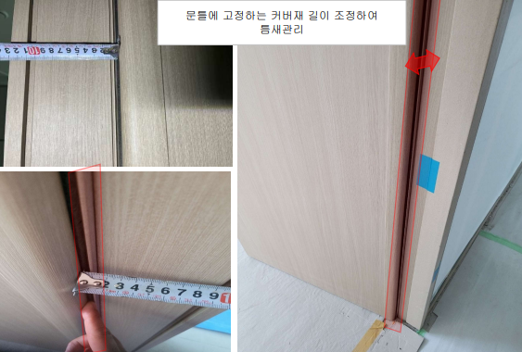

 |  | (15) 일체형 마감재와 문틀 사이 틈새로 빛이 통과하여 비치지 않도록모헤어(7mm)를 추가
 |  | (20) 시공하여 틈새를 최소화 하여야 하고, 이를 포함 견적하여야 한다.
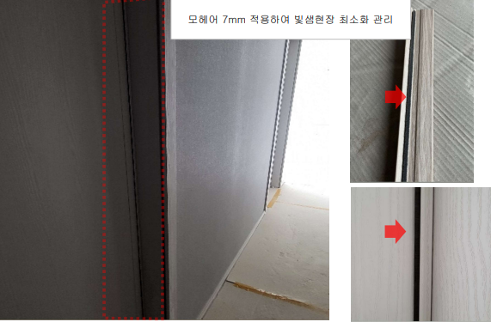

 |  | 5) 재료분리대공사
 |  | (1) 제품은 "갑"의 사양(색상, 재질, 디자인)과 동일하여야 한다.
 |  | (2) 재료분리대는 BMC(인조대리석) 재질로 제작, 시공하여야 한다.
 |  | - 하부씰 형태는 인테리어 도면 확인 후 발주를 진행하여야 한다. 또한 문짝 시공여부
 |  | - 에 따라 형태가 상이할 수 있으므로, 반드시 "갑"과 확인하여야 한다.
 |  | (3) 현장여건에 따라 길이, 두께 일부 축소 또는 확대가 있을 수 있으므로, 사전에 "갑"과
 |  | (2) 해당여부를 확인하여 포함 견적하여야 한다.
 |  | (4) 운반 도중 파손되거나 시공 중, 후 제품 자체 하자나 파손분에 대하여 "을"이 즉시
 |  | (4) 보수 및 교체하여야 한다.
 |  | (5) 각 평형별 샘플은 "갑"과 협의하여 시공하고, 문제점 파악 후 "갑"과 해결방안을 논의하여
 |  | (5) 본 물량 시공시 반영하여야 한다.
 |  | (6) 하부씰 고정을 위해 모든 별도 부자재의 자재, 시공비 일체를 포함 견적하여야 한다.
 |  | (7) 자재 운반, 시공 간 타공종 마감재 손상이 발생한 경우 "갑"에게 즉시 보고하여 조치 될
 |  | (7) 수 있도록 하여야 한다.
 |  | (8) 상부 목문틀 캡과 정밀시공이 되지 않은 틈새부위에 대하여 "을"이 조색 실리콘으로
 |  | (8) 마감 처리를 하여야 하며, 이를 포함 견적하여야 한다.
 | 3. 친환경자재의 적용
 |  | 1) 당 현장내 모든 목창호 공사를 포함한다(플라스틱 창호 제외)
 |  | 2) 당 현장 내 적용되는 목창호공사는 "건강친화형 주택 건설기준"에 준한 친환경자재를
 |  | 2) 적용해야 하며 공인인증시험기관의 시험성적서를 제출하여야 한다.
 |  | (1) BASE BOARD : PB/MDF(E0급), 합판(E0급)
 |  |  | 시험항목 |  | 포름알데히드 방산량 |  | 비 고
 |  |  | HCHO |  | 0.5이하 |  | E0㉿
 |  | ☞ 라왕집성목(35t*40)/LVL, MDF 허니콤 동일기준 적용
 |  | (2) Wrapping용 접착제(Deco-sheet, Deco-paper)
 |  |  | 시험항목 |  | 방산속도(㎍/㎡ㆍh) |  | 비 고
 |  |  | HCHO |  | 60미만 |  | HB ♣♣♣♣♣
 |  |  | TVOCs |  | 1500미만 |  | HB ♣♣♣
 |  | ☞ 개별VOCs(톨루엔, 자일렌,에틸벤젠,스티렌, 벤젠,p-디클로로벤젠)의 합이
 |  | ☞ 10㎍/㎡ㆍh이하이고, 개별 물질이 5㎍/㎡ㆍh이하 일 것(7일차)
 |  | (3) 습식/건식 무늬목 시공용 접착제
 |  |  | 시험항목 |  | 방산속도(㎍/㎡ㆍh) |  | 비 고
 |  |  | HCHO |  | 60미만 |  | HB ♣♣♣♣♣
 |  |  | TVOCs |  | 1500미만 |  | HB ♣♣♣♣
 |  | ☞ 개별VOCs(톨루엔, 자일렌,에틸벤젠,스티렌, 벤젠,p-디클로로벤젠)의 합이
 |  | ☞ 10㎍/㎡ㆍh이하이고, 개별 물질이 5㎍/㎡ㆍh이하 일 것(7일차)
 |  | (4) 표면마감재
 |  |  | 시험항목 |  | 방산속도(㎍/㎡ㆍh) |  | 비 고
 |  |  | HCHO |  | 30미만 |  | HB ♣♣♣♣♣
 |  |  | TVOCs |  | 400미만 |  | HB ♣♣♣
 |  | ☞ 개별VOCs(톨루엔, 자일렌,에틸벤젠,스티렌, 벤젠,p-디클로로벤젠)의 합이
 |  | ☞ 10㎍/㎡ㆍh이하이고, 개별 물질이 5㎍/㎡ㆍh이하 일 것(7일차)
 |  | (5) 건식무늬목, paper계의 마감재
 |  |  | 시험항목 |  | 포름알데히드 방산량 |  | 비 고
 |  |  | HCHO |  | 0.5이하 |  | E0㉿
 |  | (6) 완성품
 |  |  | 시험항목 |  | 방산속도(㎍/㎡ㆍh) |  | 비 고
 |  |  | HCHO |  | 30미만 |  | HB ♣♣♣♣
 |  |  | TVOCs |  | 4000미만 |  | HB ♣♣♣♣
 |  | ☞ 개별VOCs(톨루엔, 자일렌,에틸벤젠,스티렌, 벤젠,p-디클로로벤젠)의 합이
 |  | ☞ 10㎍/㎡ㆍh이하이고, 개별 물질이 5㎍/㎡ㆍh이하 일것(7일차)
 |  | ☞ 완성품에 대한 검증시점은 공장제작 중 현장을 포함한 관련 부서에서 공장방문을
 |  | ☞ 통해 샘플시료 채취 및 시험
 |  | 3) 친환경자재의 시공 및 품질관리 기준
 |  | (1) 자재의 인수검사
 |  | - "갑"은 외주성 자재를 포함한 친환경 자재가 현설 및 계약요건에 부합하는 자재인지를
 |  | - 입고 전에 반드시 검토하여 확인하여야 한다. (기술자료 등)
 |  | (2) 보관
 |  | - 자재의 보관 시 건자재의 경우 신너, 페인트, 접착제 등 유해성 액상류에 의해
 |  | - 노출ㆍ오염되지 않도록 적절한 장소에 보관하여야 한다.
 |  | - 도료류, 접착제류는 유해성 액상류가 침투되거나 섞이지 않도록 주의하여야 한다.
 |  | (3) 품질시험 및 검사
 |  | - 기술자료의 적정성 확인 : 현장품질요원은 친환경자재에 대한 업체의 기술자료의
 |  | - 적정성을 확인하고 관련자료를 유지ㆍ관리하여야 한다.
 |  | ☞ 기술자료 : HB인증마크(유효기간), 시험성적서(유효기간), "갑"의 친환경자재
 |  | ☞ 인증등록 시 제출 자료 등
 |  | - 친환경자재에 대한 현장 시험 : "갑"이 인증한 자재라 할지라도 납품 간 또는 시공 중
 |  | - 유해한 냄새가 나는 등 문제가 있다고 의심되는 경우 품질시험요원은 관련부서에
 |  | - 통보하고 기술팀에 시험을 의뢰하여 시방기준에 적합한 자재인지 확인하여야 한다.
 |  | - 자재업체 공장 실사 : 자재업체에 대한 공장 실사 계획을 수립하고 공장실사 중 자재의
 |  | - 제작시방에 준한 소재로 생산되는지 여부를 확인하여야 한다.
 |  | ☞ 원소재 또는 생산라인 상의 자재를 샘플링하여 기술팀에 검증시험을 의뢰하고
 |  | ☞ PM부서에 통보하여야 한다.
 |  | (4) 하자보수 및 청소 시 유의점
 |  | - 하자보수 시 친환경 자재와 동일한 자재로 시공하여야 한다.
 |  | - 청소 등을 할 경우, 신너 등 용제류의 유해한 자재의 사용을 자제하며, 사용 후 반드시
 |  | - 환기 관리를 철저히 하여야 한다.
 |  | - 세대 내 액상자재류(잔재)에 대한 철저한 관리(신너, 페인트, 접착제, 코킹 등)
 |  | - 세대 내 청소ㆍ보수용 자재류 및 보양용 자재의 접착제 관리도 주의를 요망
 |  | 4) 제출서류
 |  | (1) "을"은 현장 시공 전, 상기의 친환경자재에 대한 기술자료를 취합하여 "갑"에게
 |  | (1) 제출하여야 한다
 |  | - 한국공기청정협회 친환경 건축자재 인증서
 |  | - 한국공기청정협회 친환경 건축자재 시험성적서
 |  | - 한국공기청정협회에 제출된 구성물질 조성표
 |  | - MSDS(Material Safety Data Sheet 물질보건안전자료)
 |  | - 친환경 자재 시공에 대한 품질보증서약서("을" → "갑")
 |  | - 친환경 자재 납품에 대한 품질보증서약서(자재업체 → "을" → "갑")
 |  | ☞ "을"이 자재 제조사로부터 접수받아 제출함 기준으로 한다.
 |  | ☞국가공인기관(KOLAS)의 시험성적서 (포름알데히드, VOCs 방산량 시험성적서)

